Foglio1
SALVATORE FERRAGAMO
 | Art.-Nr./EAN | Style Description | Q.tà | RETAIL | TOT Retail
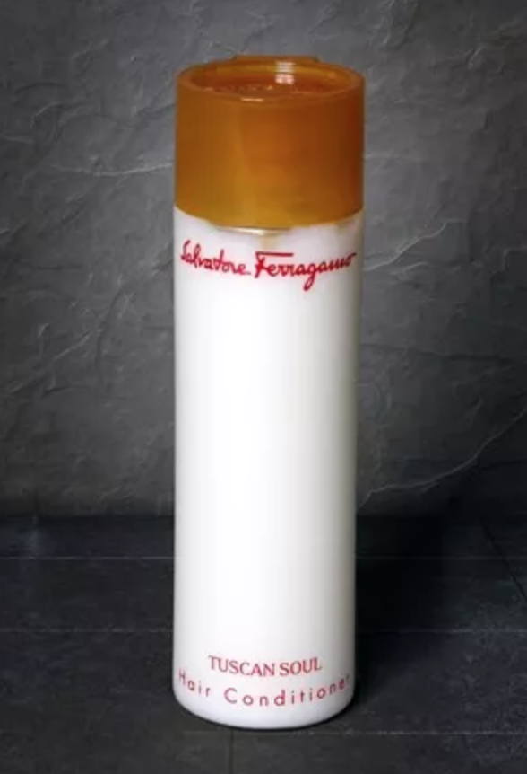 | 10011518 | 40 ml Salvatore FERRAGAMO BALSAMO | 21980 | 24.90 € | 547,302.00 €
 | 11111338 | 75 ml Ferragamo BALSAMO ( 20er- Pack ) - Modell: unisex, 20x 75 ml | 3 | 99.00 € | 297.00 €
 | 10011493 | 75 ml Salvatore FERRAGAMO BALSAMO | 17357 | 29.90 € | 518,974.30 €
 |  |  | 39340 |  | 1,066,573.30 €

